Első feladat
Két osztályban (A és B) kutatást végeztek. A kutatók feljegyezték minden diák kedvenc csokoládémárkáját. Az alábbi táblázatban feltüntettük, hogy hány diák preferálja a különböző márkákat a két osztályból.
Kérdés: az adatok alapján igaz-e, hogy a két osztály csokoládé-ízlése azonos eloszlású 95%-os szignifikancia szinten? (Igen/nem?)

Próba | Khínégyzet próba, homogenitás-vizsgálat | Márka | A osztály | B osztály |  | r | 6
H0 | A két valószínűségi változó azonos eloszlásból származik. |  | [fő] | [fő] |  | p | 0.95
Aktuális érték | 1.280731982 | Milka | 8 | 6 | 14 |  | 0.00031318480643
Kritikus érték | 11.070497694 | Mars | 4 | 6 | 10 |  | 0.00017549306063
Döntés | H0-t elfogadom, mert az aktuális érték (abszolút értéke) kisebb, mint a kritikus érték (adott szignifikanciaszint mellett). | Snickers | 6 | 8 | 14 |  | 0.00010226442659
Válasz a kérdésre | Igen | Pöttyös | 8 | 8 | 16 |  | 1.6435354273E-05
 |  | Twix | 5 | 7 | 12 |  | 0.00013243395422
 |  | Balaton | 6 | 5 | 11 |  | 0.00012554784514
 |  |  | 37 | 40
 |  |  |  |  |  | akt | 1.280731982
 |  |  |  |  |  | krit | 11.070497694

Második feladat
Egy évfolyamnak egy tárgyból két zárthelyit kell írnia. Az alábbi táblázatban minden hallgató eredményét feltüntettük a két zárthelyiből (tipp: függetlenek-e az adatok?).
Kérdés: igaz-e, hogy a két zárthelyi átlagpontszáma nem változott 97%-os szignifikancia szinten? (Igen/nem?)

Próba | 1 mintás T próba a két adatsor különbségére | Hallgató sorszáma | 1. ZH | 2. ZH | Kül
H0 | A két adatsor várható értéke megegyezik. |  | [pont] | [pont] |  | -0.071428571429
Aktuális érték | -0.030694921019 | 1 | 26 | 22 | 4 | 12.313583501
Kritikus érték | 2.2909136081 | 2 | 25 | 17 | 8 | 28 | akt | -0.030694921019
Döntés | H0-t elfogadom, mert az aktuális érték (abszolút értéke) kisebb, mint a kritikus érték (adott szignifikanciaszint mellett). | 3 | 1 | 10 | -9 | 0.97
Válasz a kérdésre | Igen | 4 | 18 | 12 | 6 | 0 | krit | 2.2909136081
 |  | 5 | 3 | 6 | -3
 |  | 6 | 13 | 5 | 8
 |  | 7 | 25 | 23 | 2
 |  | 8 | 0 | 1 | -1
 |  | 9 | 1 | 24 | -23
 |  | 10 | 5 | 16 | -11
 |  | 11 | 26 | 32 | -6
 |  | 12 | 14 | 13 | 1
 |  | 13 | 16 | 0 | 16
 |  | 14 | 20 | 31 | -11
 |  | 15 | 28 | 4 | 24
 |  | 16 | 0 | 4 | -4
 |  | 17 | 28 | 13 | 15
 |  | 18 | 1 | 2 | -1
 |  | 19 | 1 | 26 | -25
 |  | 20 | 26 | 2 | 24
 |  | 21 | 7 | 11 | -4
 |  | 22 | 12 | 0 | 12
 |  | 23 | 10 | 1 | 9
 |  | 24 | 5 | 13 | -8
 |  | 25 | 3 | 18 | -15
 |  | 26 | 17 | 31 | -14
 |  | 27 | 5 | 4 | 1
 |  | 28 | 23 | 20 | 3
 |  |  | 12.821428571 | 12.892857143

Harmadik feladat
Az alábbi táblázat a népszerű Marvel sorozat, a S.H.I.E.L.D. ügynökei első évad epizódjainak nézettségét mutatja.
Kérdés: 95%-os szignifikancia szinten igaz-e, hogy a legnagyobb nézettségű epizód nem kiugró érték? (Igen/nem?)

Próba | Grubbs próba | Epizód | Nézettség
H0 | A max/min elem az adatsorhoz tartozik, nem mérési hiba. |  | [millió fő]
Aktuális érték | 3.0072196039 | 1 | 12.15 | max | 12.15
Kritikus érték | 2.557 | 2 | 9.05 | átl | 6.9295
Döntés | H0-t nem fogadom el, mert az aktuális érték (abszolút értéke) nagyobb, mint a kritikus érték (adott szignifikanciaszint mellett). | 3 | 8.35 | sz | 1.7359889492
Válasz a kérdésre | Nem | 4 | 7.49
 |  | 5 | 7.64 | akt | 3.0072196039
 |  | 6 | 6.9 | krit | 2.557
 |  | 7 | 6.18
 |  | 8 | 7.06
 |  | 9 | 9.38
 |  | 10 | 5.72
 |  | 11 | 6.14
 |  | 12 | 6.08
 |  | 13 | 6.79
 |  | 14 | 5.76
 |  | 15 | 5.8
 |  | 16 | 5.28
 |  | 17 | 4.99
 |  | 18 | 5.05
 |  | 19 | 6.49
 |  | 20 | 6.29

Segédletek
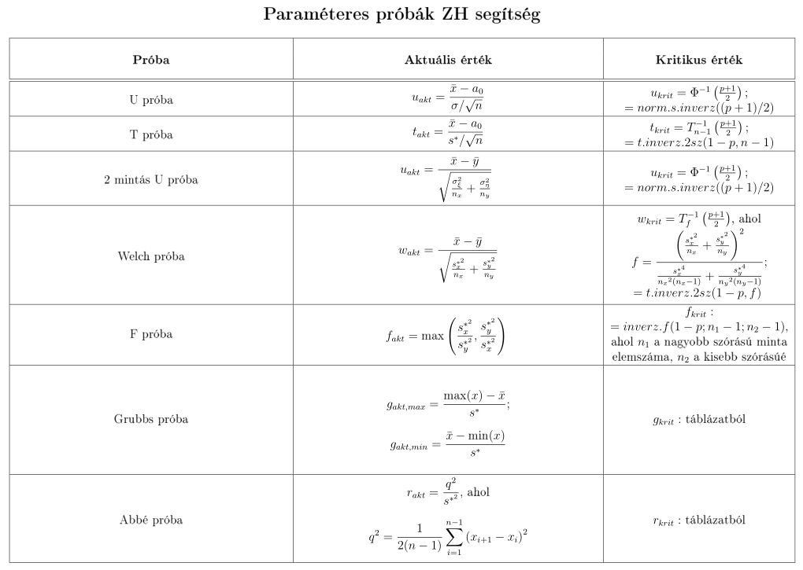
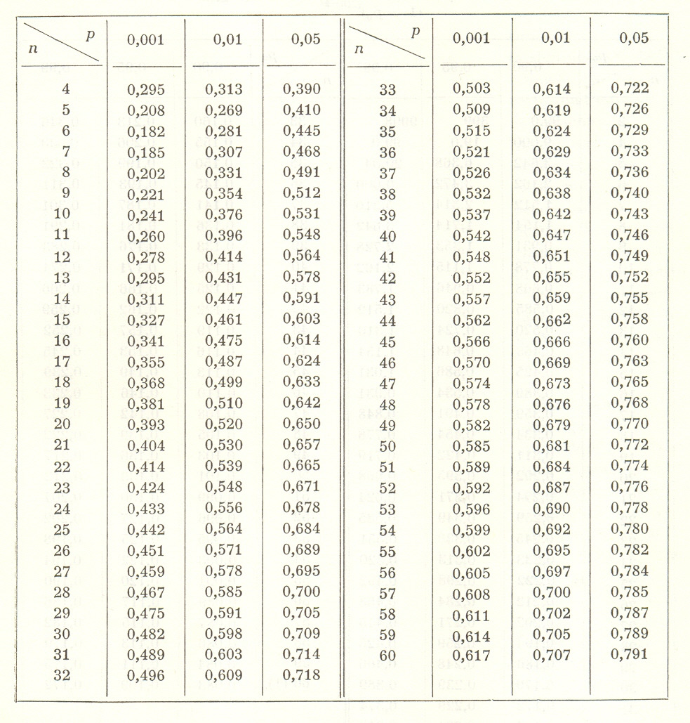
Abbé próba kritikus értékei

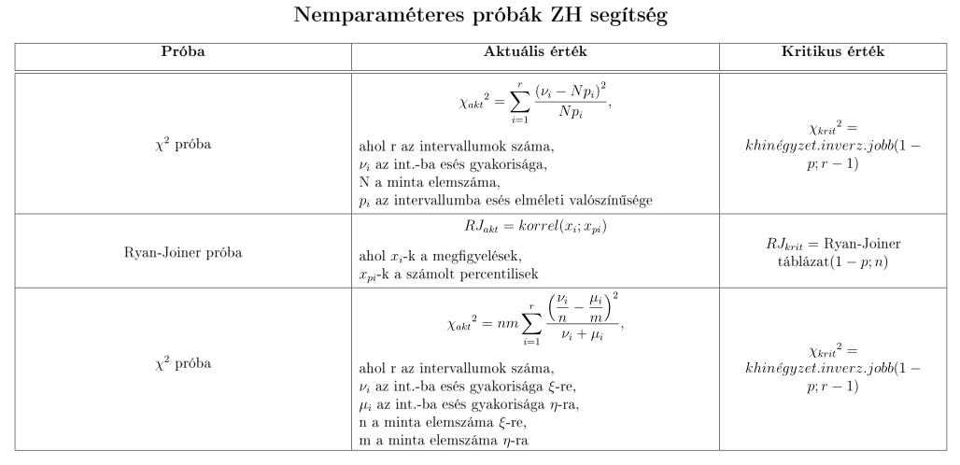
Elemszám (n) | Grubbs próba kritikus értékei (p=95%) | Ryan-Joiner teszt kritikus értékei
 |  |  |  | 1-p
4 | 1.463 |  |  | 0.1 | 0.05 | 0.01
5 | 1.672 | n | 5 | 0.9033 | 0.8804 | 0.8320
6 | 1.822 |  | 10 | 0.9347 | 0.9180 | 0.8804
7 | 1.938 |  | 15 | 0.9506 | 0.9383 | 0.9110
8 | 2.032 |  | 20 | 0.9600 | 0.9503 | 0.9290
9 | 2.11 |  | 25 | 0.9662 | 0.9582 | 0.9408
10 | 2.176 |  | 30 | 0.9707 | 0.9639 | 0.9490
11 | 2.234 |  | 40 | 0.9767 | 0.9715 | 0.9597
12 | 2.285 |  | 50 | 0.9807 | 0.9764 | 0.9664
15 | 2.409 |  | 60 | 0.9835 | 0.9799 | 0.9710
20 | 2.557 |  | 75 | 0.9865 | 0.9835 | 0.9757

